DE
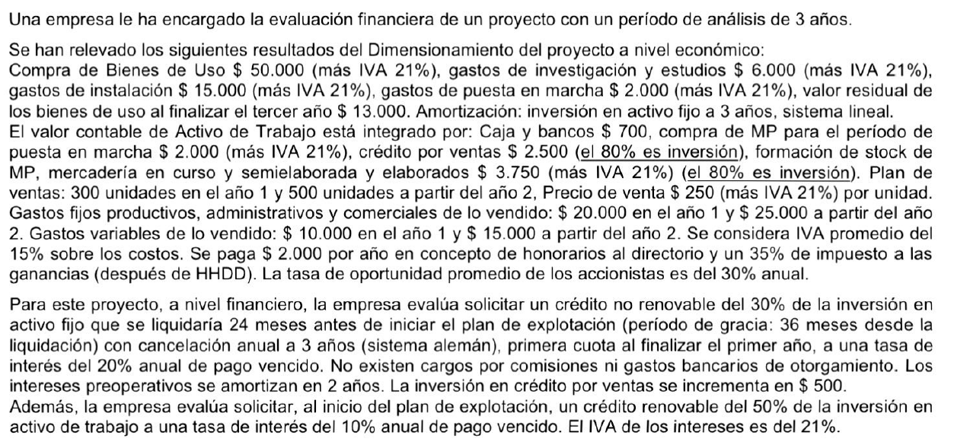
ACTIVO FIJO (BS DE USO + CS DIFERIDOS)
 | SIN IVA | IVA | CON IVA | Año
Compra Bs de Uso | $ 50,000.00 | $ 10,500.00 | $ 60,500.00 | 0
Gs investig y estudios | $ 6,000.00 | $ 1,260.00 | $ 7,260.00 | 0
Gs instalación | $ 15,000.00 | $ 3,150.00 | $ 18,150.00 | 0
Gs puesta en marcha | $ 2,000.00 | $ 420.00 | $ 2,420.00 | 1
Totales | $ 73,000.00 | $ 15,330.00 | $ 88,330.00
VR BIENES DE USO | $ 50,000

VALOR CONTABLE AT
 | SIN IVA | Año
Caja y Bancos | $ 700.00 | 0
Compra MP para PM | $ 2,000.00 | 0
Créditos por Ventas | $ 2,500.00 | 1
Form. Stock MP, MCySE, PT | $ 3,750.00 | 1
Totales | $ 8,950.00

INVERSIÓN AT
 | SIN IVA | IVA | CON IVA | Año
Caja y Bancos | $ 700.00 |  | $ 700.00 | 0
Compra MP para PM | $ 2,000.00 | $ 420.00 | $ 2,420.00 | 0
Créditos por Ventas | $ 2,000.00 |  | $ 2,000.00 | 1
Form. Stock MP, MCySE, PT | $ 3,000.00 | $ 630.00 | $ 3,630.00 | 1
Totales | $ 7,700.00 | $ 1,050.00 | $ 8,750.00

 | Cantidad |  | Pvu |  | IVA DF
Año 1 | 300 | unidades | 250 | $/u | 15750
Año 2 a n | 500 | unidades | 250 | $/u | 26250

 | Año 1 | Año 2 a n
Gastos prod, admin y comerc | $ 20,000.00 | $ 25,000.00
Gastos variables de lo vendido | $ 10,000.00 | $ 15,000.00
IVA costos | $ 4,500.00 | $ 6,000.00

HD |  | no son variables con la utilidad
IIGG | 35%
kc | 30%

